Graphique Web
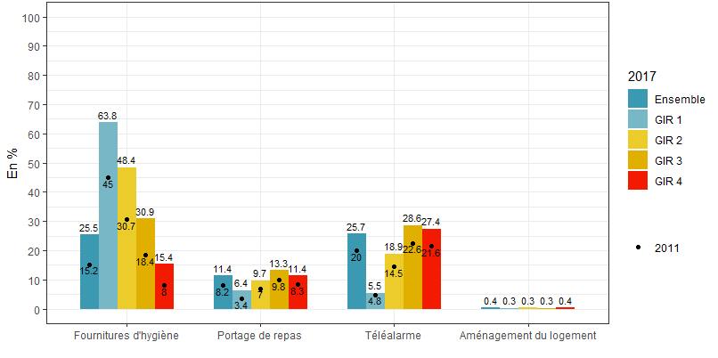
Graphique Web : Taux de recours au composantes des aides techniques par GIR en 2017 et 2011

Graphique 1
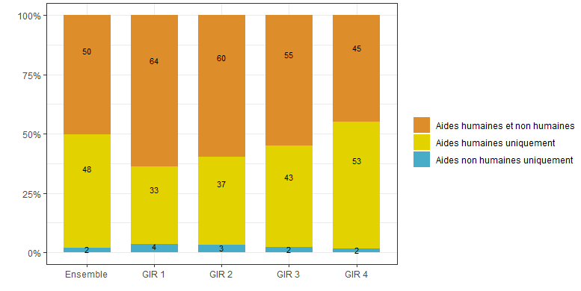
Graphique 1 - Profils de plans par GIR en 2017
GIR | Profil de plan | Pourcentage | Profils de plans par GIR en 2017
Ensemble | Aides humaines et non humaines | 50
GIR 1 |  | 64
GIR 2 |  | 60
GIR 3 |  | 55
GIR 4 |  | 45
Ensemble | Aides humaines uniquement | 48
GIR 1 |  | 33
GIR 2 |  | 37
GIR 3 |  | 43
GIR 4 |  | 53
Ensemble | Aides non humaines uniquement | 2
GIR 1 |  | 4
GIR 2 |  | 3
GIR 3 |  | 2
GIR 4 |  | 2

Lecture • 64 % des plans des bénéficiaires de l’APA en GIR 1 sont composés à la fois d’aides humaines et d’aides non humaines. Champ • Personnes âgées bénéficiaires de l’APA à domicile fin 2017. Source • DREES, remontées individuelles sur l'APA et l'ASH 2017.

Graphique 3
Graphique 3 - Taux de recours au composantes des aides à l’accueil temporaire par GIR en 2017

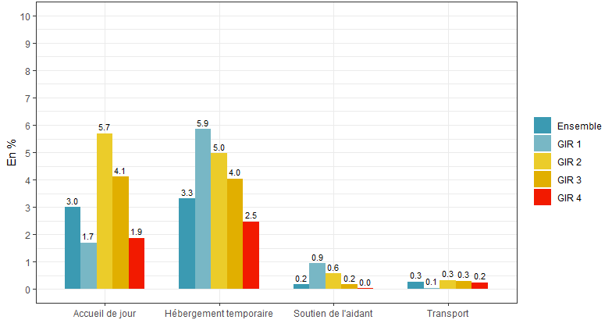
GIR | Type d’aide | Pourcentage | Taux de recours au composantes des aides à l’accueil temporaire par GIR en 2017
Ensemble | Accueil de jour | 3.0
GIR 1 |  | 1.7
GIR 2 |  | 5.7
GIR 3 |  | 4.1
GIR 4 |  | 1.9
Ensemble | Hébergement temporaire | 3.3
GIR 1 |  | 5.9
GIR 2 |  | 5.0
GIR 3 |  | 4.0
GIR 4 |  | 2.5
Ensemble | Soutien de l’aidant | 0.2
GIR 1 |  | 0.9
GIR 2 |  | 0.6
GIR 3 |  | 0.2
GIR 4 |  | 0.0
Ensemble | Transport | 0.3
GIR 1 |  | 0.1
GIR 2 |  | 0.3
GIR 3 |  | 0.3
GIR 4 |  | 0.2

Note • Il s’agit de la prévision de ces types d’aide dans le dernier plan d’aide APA notifié en vigueur en 2017. Lecture • 5,7 % des bénéficaires percevant des aides non humaines dans le cadre de l’APA ont recours à de l’accueil de jour. Champ • Personnes âgées bénéficiaires de l’APA à domicile fin 2017. Source • DREES, remontées individuelles sur l'APA et l'ASH 2017.

Carte 1
Carte 1 - Taux de recours aux aides non humaines par département
Département | Numéro de département | Pourcentage de recours aux aides non humaines | Pourcentage de recours aux aides non humaines
Ain | 01 | 68 | Quantile à 5% | Quantile à 95%
Allier | 03 | 60 | 10 | 89
Alpes de Haute-Provence | 04 | 56
Hautes Alpes | 05 | 45
Alpes maritimes | 06 | 52
Ardèche | 07 | 56
Ardennes | 08 | 48
Aube | 10 | 59 | Taux de recours aux aides non humaines par département
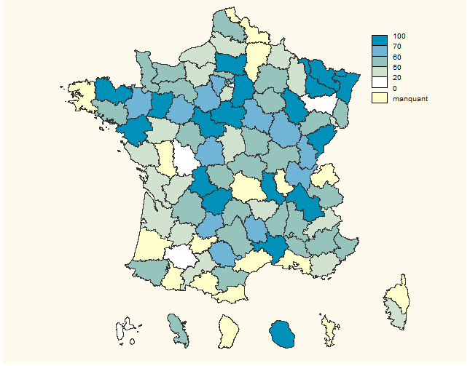
Aude | 11 | 53
Aveyron | 12 | 60
Calvados | 14 | 52
Cantal | 15 | 59
Charente | 16 | 49
Charente maritime | 17 | 46
Cher | 18 | 46
Corrèze | 19 | 83
Côte d’Or | 21 | 63
Cotes d’Armor | 22 | 73
Creuse | 23 | 55
Dordogne | 24 | 59
Doubs | 25 | 75
Drôme | 26 | 54
Eure | 27 | 40
Eure-et-Loir | 28 | 64
Corse-Sud | 2A | 41
Gard | 30 | 84
Haute-Garonne | 31 | 29
Gers | 32 | 8
Gironde | 33 | 20
Ille-et-Vilaine | 35 | 62
Indre | 36 | 70
Indre-et-Loire | 37 | 55
Isère | 38 | 88
Jura | 39 | 66
Loir-et-Cher | 41 | 75
Loire | 42 | 76
Haute-Loire | 43 | 49
Loire-Atlantique | 44 | 73
Loiret | 45 | 88
Lot | 46 | 64
Lot-et-Garonne | 47 | 41
Lozère | 48 | 62
Maine-et-Loire | 49 | 38
Manche | 50 | 52
Marne | 51 | 54
Haute-Marne | 52 | 78
Mayenne | 53 | 91
Meurthe-et-Moselle | 54 | 89
Meuse | 55 | 20
Morbihan | 56 | 51
Moselle | 57 | 71
Nièvre | 58 | 59
Oise | 60 | 75
Orne | 61 | 59
Pas-de-Calais | 62 | 55
Pyrénées Atlantiques | 64 | 55
Bas-Rhin | 67 | 96
Haut-Rhin | 68 | 56
Haute Saône | 70 | 57
Saône-et-Loire | 71 | 53
Sarthe | 72 | 62
Savoie | 73 | 59
Paris | 75 | 54
Seine-maritime | 76 | 35
Seine-et-Marne | 77 | 71
Yvelines | 78 | 61
Somme | 80 | 23
Tarn | 81 | 61
Var | 83 | 40
Vaucluse | 84 | 57
Vendée | 85 | 21
Vienne | 86 | 14
Haute-Vienne | 87 | 89
Vosges | 88 | 0
Yonne | 89 | 63
Terr. de Belfort | 90 | 34
Essonne | 91 | 39
Hauts-de-Seine | 92 | 59
Seine-Saint-Denis | 93 | 67
Val-de-Marne | 94 | 8
Val-d’Oise | 95 | 56
Guadeloupe | 971 | 3
Martinique | 972 | 54
Réunion | 974 | 73

Note • Il s’agit de données statistiques produites à partir des données des Conseils Départementaux et redressées dans la mesure du possible. Lecture • Dans le département de la Manche, le pourcentage de recours aux aides non humaines est de 60 %. Champ • Personnes âgées bénéficiaires de l’APA à domicile fin 2017. Départements dont les remontées individuelles étaient de suffisamment bonne qualité pour étudier la composition des plans (encadré 1). Source • DREES, remontées individuelles sur l'APA et l'ASH 2017.

